Sheet1
Python课程设计实验报告模板
作品名称 | Brainf**k jit解释器
小组成员
学号 | 姓名 | 院系 | 手机 | 邮箱 | 在项目小组中承担的任务
201220195 | 叶恒迪 | 计算机科学与技术系 | 18071128014 | 201220195@smail.nju.edu.cn | 编写代码和编写报告和编写ppt

设计思路 | 首先将程序解析为指令流, 然后做简单的折叠优化, 变成IR流, 在IR流上渐进的执行一系列窥孔优化, 使其变快, 然后利用pypeach库将得到的IR转化为机器代码, 并跳转过去执行, 以达到jit的效果.
数据来源（非数据处理的本条不填）
处理分析（非数据处理的填写程序功能及运行过程） | 使用visualize.py作为主程序, 其接受一些参数并作出对应的可视化展示, 在命令行模式下, 程序启动后立马开始运行, 运行结束即退出, 在图形模式下, 程序会接受用户的按键, 单步或连续运行, 并逐步展示虚拟机内部的状态. 使用方法见help文本: usage: visualize.py [-h] [-o OPTIMIZE] [-i INPUT] [-f FILE] [-g GRAPHIC] [-j JIT] [-r IR] brainfuck visualizer optional arguments: -h, --help show this help message and exit -o OPTIMIZE, --optimize OPTIMIZE turn on to enable optimize, note that only if ir was enabled will this option make sense -i INPUT, --input INPUT input to the program -f FILE, --file FILE bf program -g GRAPHIC, --graphic GRAPHIC turn on to enable visualize -j JIT, --jit JIT turn on to enable jit(NOT compatible with graphic), with this on, you CANNOT pass input by argument, please use a pipe -r IR, --ir IR turn on to enable ir
结论（非数据处理的，也无结论的，可展示程序运行效果图） | 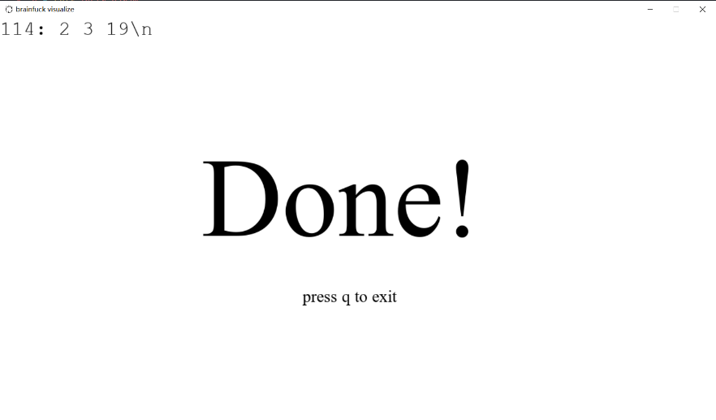 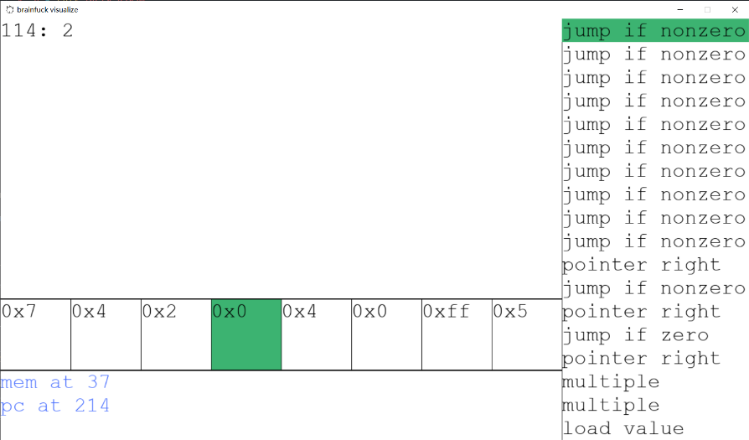 命令行模式下运行截图: 可视化模式下运行截图:
其他想说的 | 写晕过去了

